使い方
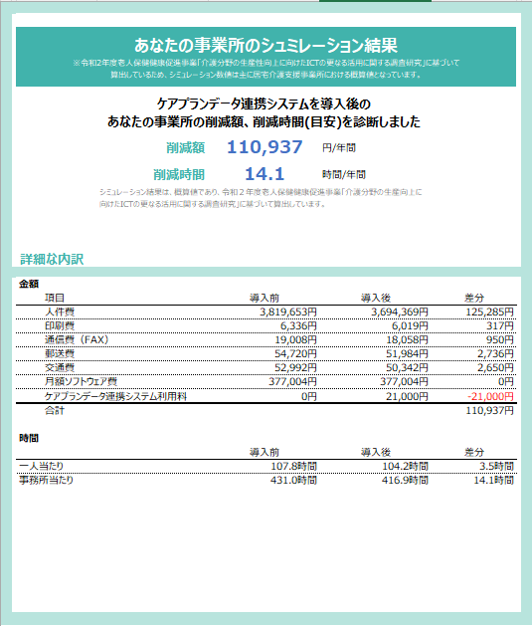
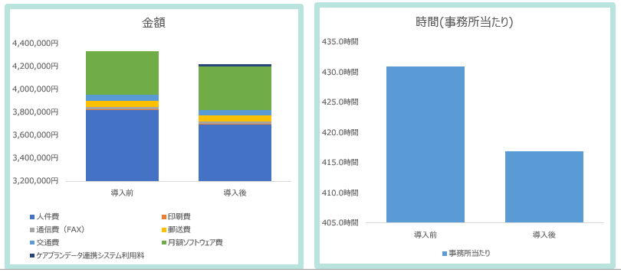
■シミュレーションの使い方
手順 |  | 詳細

1 | 事業所の情報を入力する | 1)事業所入力ページを開く
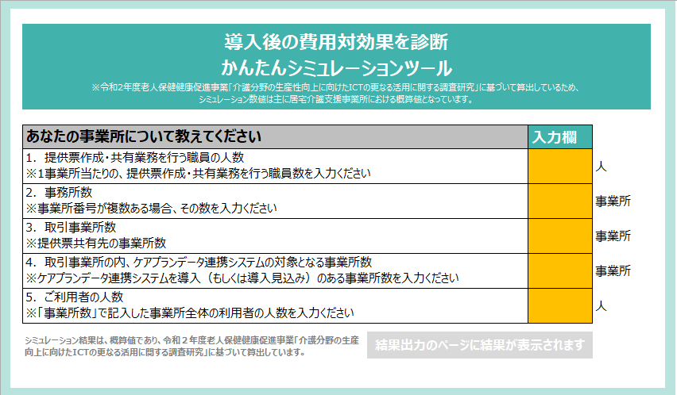

 |  | 2)下図赤枠の入力欄に各設問の回答を数値で入力する

2 | シミュレーション結果を見る | 1)各設問の回答を入力完了後、結果出力ページにシミュレーション結果が表示されます。

 |  | ※下図は入力完了後の画面イメージ
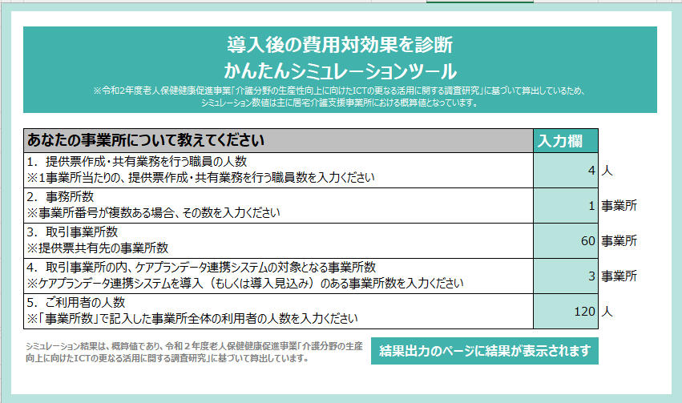

 |  | 2)結果出力ページにシミュレーション結果が表示されます。

結果出力ページ
金額

あなたの事業所のシュミレーション結果 ※令和2年度老人保健健康促進事業「介護分野の生産性向上に向けたICTの更なる活用に関する調査研究」に基づいて 算出しているため、シミュレーション数値は主に居宅介護支援事業所における概算値となっています。

 | ケアプランデータ連携システムを導入後の あなたの事業所の削減額、削減時間(目安)を診断しました
 | 削減額 | #DIV/0! | 円/年間
 | 削減時間 | #DIV/0! | 時間/年間
 | シミュレーション結果は、概算値であり、令和２年度老人保健健康促進事業「介護分野の生産向上に向けたICTの更なる活用に関する調査研究」に基づいて算出しています。

詳細な内訳

金額
項目 |  | 導入前 | 導入後 | 差分
人件費 |  | 0円 | #DIV/0! | #DIV/0!
印刷費 |  | 0円 | #DIV/0! | #DIV/0!
時間(事務所当たり)
通信費（FAX） |  | 0円 | #DIV/0! | #DIV/0!
郵送費 |  | 0円 | #DIV/0! | #DIV/0!
交通費 |  | 0円 | #DIV/0! | #DIV/0!
月額ソフトウェア費 |  | 0円 | 0円 | 0円
ケアプランデータ連携システム利用料 |  | 0円 | 0円 | 0円
合計 |  |  |  | #DIV/0!

時間
 |  | 導入前 | 導入後 | 差分
一人当たり |  | #DIV/0! | #DIV/0! | #DIV/0!
事務所当たり |  | #DIV/0! | #DIV/0! | #DIV/0!

